ESQUEMES UNIFILARS
1. MODIFICACIÓ DEL QUADRE GENERAL (P.I09 del Projecte)

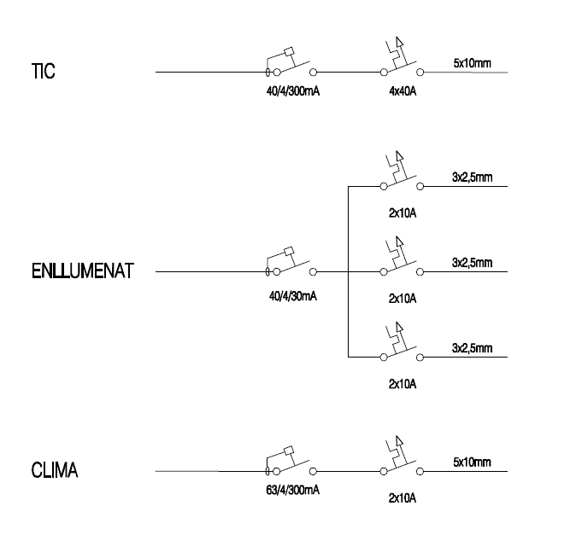

1. NOU SUBQUADRE CLIMATITZACIÓ (P.I10 del Projecte)

